UT-AC05003S
업무기능분해도
업무기능분해도
업무기능분해도
업무기능분해도
업무기능분해도
업무기능분해도
업무기능분해도
업무기능분해도
업무기능분해도
업무기능분해도
업무기능분해도
업무기능분해도
업무기능분해도
업무기능분해도
업무기능분해도
업무기능분해도
업무기능분해도
업무기능분해도
업무기능분해도
업무기능분해도
업무기능분해도
업무기능분해도
업무기능분해도
업무기능분해도
업무기능분해도
업무기능분해도
업무기능분해도
업무기능분해도
업무기능분해도
업무기능분해도
업무기능분해도
업무기능분해도
업무기능분해도
업무기능분해도
업무기능분해도
업무기능분해도
업무기능분해도
업무기능분해도
업무기능분해도
업무기능분해도
인천국제공항 통합정보시스템 고도화 구축 사업 |  |  |  |  |  |  |  |  | 단위시험시나리오 [항공기관제(AC)]

1. 단위 시험 케이스
단위시험ID |  | UT-AC05003S | 단위시험 명 | TOTAL (기간별 항공기 운영 현황) |  | 작성자 | 조수일 | 작성일 | 2024-12-20
개요 |  | - 교통량을 분석하기 위해 종합 교통량 흐름을 목록 및 그래프로 제공한다. - 교통량 흐름 중 계획 대비 실적 현황을 표현한다.
프로그램ID |  | ACST017S.xfdl, DrtnByAcOprStsHitsController.java, drtnByAcOprStsHitsService.java, AprCtrl.xml
1차 시험결과 |  | 2026.03.19 | 안소정 |  | 2차 시험결과 | 2026-03-20 |  | 조수일 |  | 3차 시험결과 | 정진성 |  |  | 4차 시험결과 | 최기현

 |  |  |  |  |  | [1차] 개발자 |  | [2차] 업무PL |  | [3차] 공사담당자 |  | 추가 의견 | 조치 사항 | [4차] 현업담당자 |  | 추가 의견 | 조치 사항
순번 | 시험 내용 |  | 시험데이터 | 예상 결과 | 실제 결과 | 일자 | 수행결과(P/F) | 일자 | 수행결과(P/F) | 일자 | 수행결과(P/F) |  |  | 일자 | 수행결과(P/F)
[RKSI]
1 | 화면로딩 |  | - 일일 운항편 | 10분 단위로 출/도착편수가 조회된다. 조회조건: ETD=당일 | 예상과 동일 | 2026.03.19 | p | 2026-03-20 | P
2 | 화면로딩 -챠트 |  | - 일일 운항편 | 현재 시간을 기준으로 출/도착 운영 현황을 계획 대비 실적으로 화면에 출력한다. | 예상과 동일 | 2026.03.19 | p | 2026-03-20 | P
3 | REFRESH TIME 변경 - 설정된 REFRESH TIME 마다 화면이 갱신된다. |  | - REFRESH TIME (1min, 2min) | 설정한 REFRESH TIME 경과 후 화면이 자동으로 갱신된다. | 예상과 동일 | 2026.03.19 | p | 2026-03-20 | P
4 | REFRESH 버튼 클릭 |  | - 일일 운항편 | 화면이 즉시 갱신된다. | 예상과 동일 | 2026.03.19 | p | 2026-03-20 | P
[FIR]
6 | 화면로딩 |  | - 일일 운항편 | 현재 일자의 항로 구간 출,도착 교통량을 조회하여 화면에 출력한다. 조회조건: ETD=당일 | 예상과 동일 | 2026.03.19 | p | 2026-03-20 | P
7 | REFRESH TIME 변경 - 설정된 REFRESH TIME 마다 화면이 갱신된다. |  | - REFRESH TIME (1min, 2min) | 설정한 REFRESH TIME 경과 후 화면이 자동으로 갱신된다. | 예상과 동일 | 2026.03.19 | p | 2026-03-20 | P
8 | REFRESH 버튼 클릭 |  | - 일일 운항편 | 화면이 즉시 갱신된다. | 예상과 동일 | 2026.03.19 | p | 2026-03-20 | P

단위테스트결과
업무기능분해도
업무기능분해도
업무기능분해도
업무기능분해도
업무기능분해도
업무기능분해도
업무기능분해도
업무기능분해도
업무기능분해도
업무기능분해도
업무기능분해도
업무기능분해도
업무기능분해도
업무기능분해도
업무기능분해도
업무기능분해도
업무기능분해도
업무기능분해도
업무기능분해도
업무기능분해도
업무기능분해도
업무기능분해도
업무기능분해도
업무기능분해도
인천국제공항 통합정보시스템 고도화 구축 사업 |  | 단위테스트결과서[항공기관제(AC)]

2.단위 시험 결과
순번 | 시험 결과 증적
1 | < 화면 로딩 >
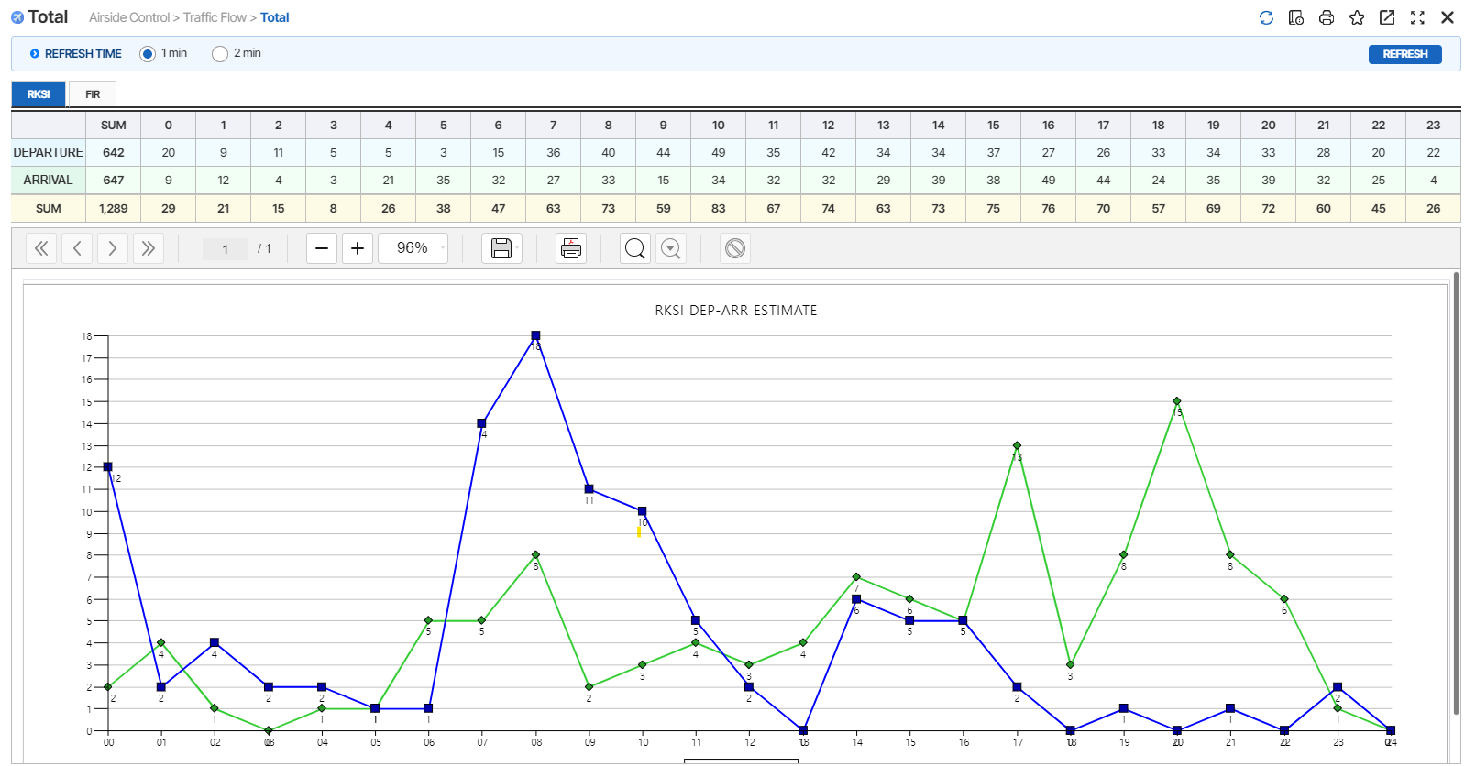

2 | < 화면로딩 -챠트 >

3 | < REFRESH TIME 변경 - 설정된 REFRESH TIME 마다 화면이 갱신 >

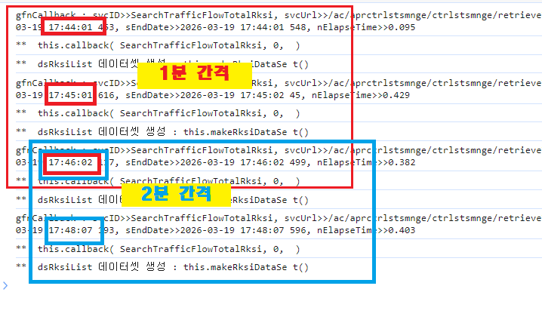

4 | < REFRESH 버튼 클릭 >

6 | < 화면로딩 >
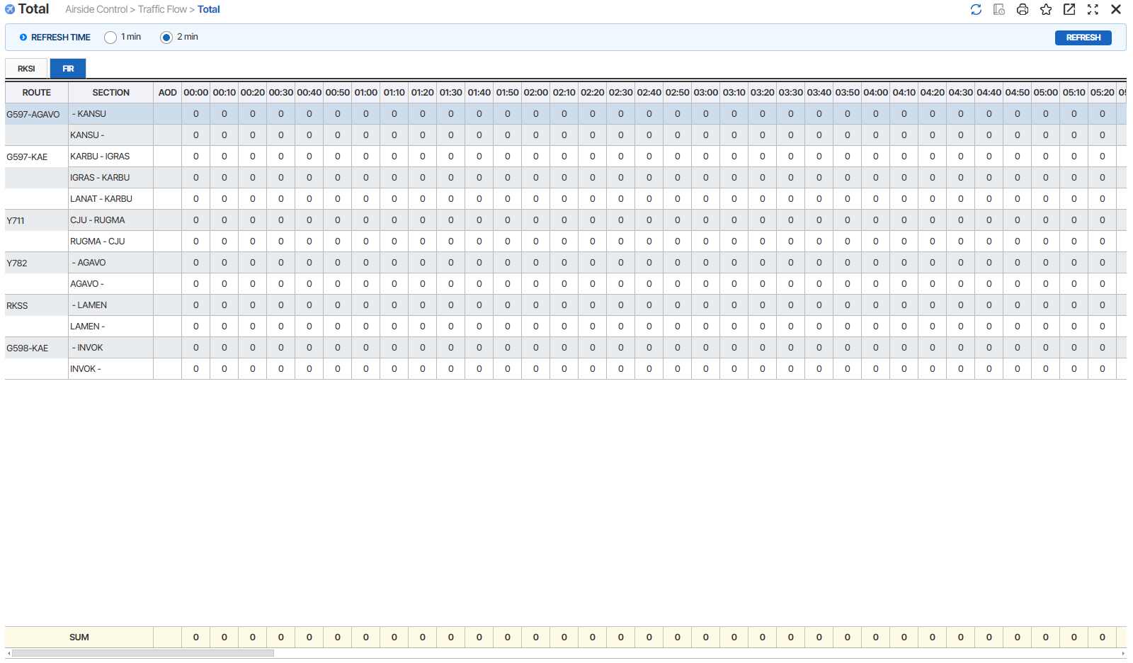

7 | < REFRESH TIME 변경 - 설정된 REFRESH TIME 마다 화면이 갱신 >

8 | < REFRESH 버튼 클릭 >

